Escopo_TWY_1
ESCOPO DE VERIFICAÇÃO INFRAESTRUTURA PROCESSO DE ALTERAÇÃO CADASTRAL | Aeródromo: | XXXX
 | Aeronave Crítica: | 3C
Processo ANAC nº: XXXXXXXXXXXXXXX | Condição Operacional: | IFR Não-Precisão Diurno/Noturno
Gerência Técnica de Engenharia Aeroportuária - GTEA/GCOP/SIA
Item | Tipo de Verificação (inspeção/documental) | Resultado por infraestrutura (Conforme / Não conforme / Não avaliado / Não se aplica) | Observações (Fundamentação, referências, evidências e justificativas)
 |  | TWY de Pátio
154.217 Pistas de táxi
154.217 Pistas de táxi (a) Disposições gerais (3) O projeto de uma pista de táxi deve ser tal que, quando a cabine de comando da aeronave para a qual a pista de táxi se destina permanecer sobre o eixo desta pista, o afastamento entre a roda externa do trem de pouso principal e a borda da pista de táxi não seja inferior à distância apresentada na seguinte tabela: ª em trechos curvos se a pista de táxi for destinada a aeronaves com base de rodas menor que 18 m. b em trechos curvos se a pista de táxi for destinada a aeronaves com base de rodas igual ou maior que 18 m. | Documental |  | Desenhos técnicos com a simulação de tráfego das aeronaves críticas pretendidas. A simulação de taxiamento das aeronaves deve apresentar a trajetória das aeronaves críticas taxiando pelos eixos das pistas de táxi, evidenciando a projeção da trajetória das rodas externas do trem de pouso principal da aeronave e seu afastamento em relação à borda do pavimento. Verificar item 4.1.1 do "Guia de Apresentação de Evidências de Infraestrutura".
154.217 Pistas de táxi (b) Largura de pistas de táxi (1) As partes retilíneas da pista de táxi não devem ter largura inferior às larguras apresentadas na seguinte tabela: | Documental |  | Desenhos técnicos As-built com a indicação da largura dos trechos retilíneos de pista de táxi. Fotos e/ou vídeos Verificar item 4.1.1 do "Guia de Apresentação de Evidências de Infraestrutura".
154.217 Pistas de táxi (c) Curvas de pista de táxi (1) Mudanças na direção das pistas de táxi devem ser mínimas e as mais suaves possíveis. Os raios das curvas devem ser compatíveis com a capacidade de manobra e as velocidades normais de táxi das aeronaves para as quais a pista de táxi é destinada. O traçado da curva deve ser tal que, quando a cabine de comando da aeronave permanecer sobre a sinalização horizontal do eixo da pista de táxi, o afastamento entre as rodas externas do trem de pouso principal e a borda da pista de táxi não seja menor que a distância apresentada no parágrafo 154.217(a)(3). NOTA 1 – Um exemplo do alargamento das pistas de táxi para alcançar o afastamento da roda especificado pode ser visto na Figura C-3. NOTA 2 – A localização da sinalização horizontal e das luzes de eixo da pista de táxi está especificada nos parágrafos 154.303(h)(2)(i), 154.305(w)(1)(iii) e 154.305(w)(2)(i). NOTA 3 – Curvas compostas podem reduzir ou eliminar a necessidade de larguras adicionais em pistas de táxi. | Documental |  | Desenhos técnicos com a simulação de tráfego das aeronaves críticas pretendidas. A simulação de taxiamento das aeronaves deve apresentar a trajetória das aeronaves críticas taxiando pelos eixos das pistas de táxi, evidenciando a projeção da trajetória das rodas externas do trem de pouso principal da aeronave e seu afastamento em relação à borda do pavimento. Verificar item 4.1.1 do "Guia de Apresentação de Evidências de Infraestrutura".
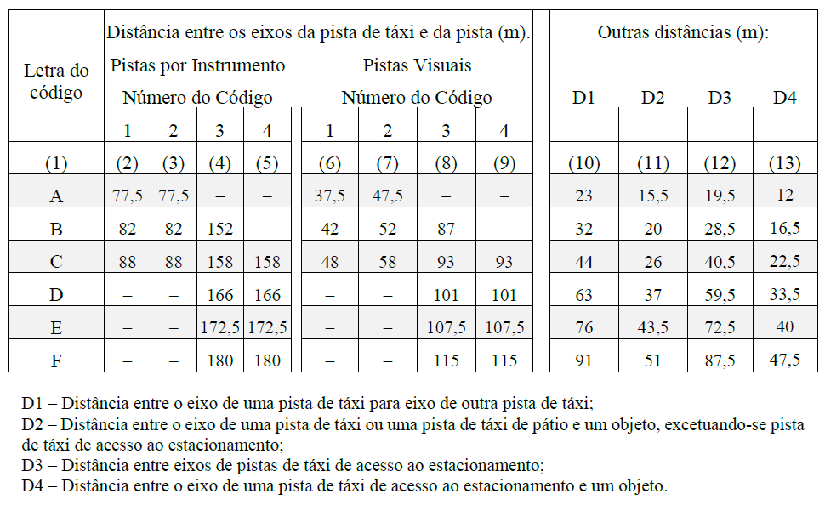 154.217 Pistas de táxi (e) Distâncias mínimas de separação para pistas de táxi (1) A distância de separação entre o eixo de uma pista de táxi e o eixo de uma pista de pouso e decolagem, o eixo de uma pista de táxi paralela ou um objeto, não deve ser menor que as dimensões especificadas na Tabela C-5. NOTA 1 – As distâncias de separação da Tabela C-5, coluna 10, não necessariamente oferecem a possibilidade de se fazer uma curva normal de uma pista de táxi para outra pista de táxi paralela. NOTA 2 – A distância de separação entre o eixo de uma pista de táxi de estacionamento de aeronaves e um objeto demonstrado na Tabela C-5, coluna 13, pode precisar ser aumentada quando a esteira de exaustão de jatos oferecer riscos aos serviços de apoio no solo. NOTA 3 – Distâncias de separação menores que as especificadas na Tabela C-5 podem ser excepcionalmente permitidas nas situações previstas nos parágrafos 154.5(c) e 154.5(c)-I. | Documental |  | Desenhos técnicos As-built com a indicação da distância do eixo da pista de táxi até eventuais: pista de pouso e decolagem paralela, pista de táxi paralela, objetos (incluindo edificações ou aeronaves estacionadas). Fotos e/ou vídeos Verificar item 4.1.1 do "Guia de Apresentação de Evidências de Infraestrutura".
154.221 Faixas de pista de táxi
154.221 Faixas de pista de táxi (a) Disposições gerais Uma pista de táxi, que não seja uma pista de táxi no pátio de estacionamento de aeronaves, deve estar inserida em uma faixa de pista de táxi. | Documental |  | Desenhos técnicos As-built com a indicação da largura da faixa de pista de táxi. Fotos e/ou vídeos indicando o estado geral da faixa de pista de táxi Verificar item 4.1.1 do "Guia de Apresentação de Evidências de Infraestrutura".
154.221 Faixas de pista de táxi (b) Largura das faixas de pista de táxi Uma faixa de pista de táxi deve estender-se simetricamente para cada lado do eixo da pista de táxi ao longo de seu comprimento a uma distância mínima do eixo da pista de táxi descrita na Tabela C-5, coluna 11. | Documental |  | Desenhos técnicos As-built com a indicação da largura da faixa de pista de táxi. Fotos e/ou vídeos indicando o estado geral da faixa de pista de táxi Verificar item 4.1.1 do "Guia de Apresentação de Evidências de Infraestrutura".
154.221 Faixas de pista de táxi (c) Objetos nas faixas de pista de táxi A faixa de pista de táxi deve oferecer uma área livre de objetos que possam pôr em risco o táxi das aeronaves. NOTA 1 – A localização e o formato dos drenos em uma faixa de pista de táxi devem ser levados em consideração para evitar danos a uma aeronave que venha a sair acidentalmente pela lateral da pista. Tampas especialmente desenhadas para os drenos podem ser necessárias. NOTA 2 – Os elementos de drenagem, abertos ou não, devem ser projetados de forma a assegurar que a sua estrutura não se estenda acima do solo adjacente, de modo a não ser considerado um obstáculo. NOTA 3 – Atenção especial deve ser dada à concepção e à manutenção de valas ou canais de águas pluviais para evitar a atração de aves. Cobertura com grade ou rede pode ser necessária. | Documental |  | Desenhos técnicos As-built com a indicação da largura da faixa de pista de táxi. Fotos e/ou vídeos indicando a eventual presença de objetos em faixa de pista de táxi Verificar item 4.1.6 do "Guia de Apresentação de Evidências de Infraestrutura".
IS Nº 154-002 - 6.11 Faixas de pista de táxi 6.11.1 [FC 154.221(c)] – Auxílios visuais e outros objetos que, devido às suas funções, devem permanecer na faixa de pista de táxi, devem ser frangíveis, observado o disposto no item 6.5.1.1 desta IS. 6.11.1.1 Estes auxílios ou objetos devem estar situados de forma que não possam ser atingidos por hélices, motores e asas das aeronaves que trafeguem na pista de táxi. | Documental |  | Desenhos técnicos As-built com a indicação da largura da faixa de pista de táxi. Fotos e/ou vídeos indicando a eventual presença de objetos em faixa de pista de táxi Verificar item 4.1.6 do "Guia de Apresentação de Evidências de Infraestrutura".
154.221 Faixas de pista de táxi (d) Nivelamento de faixas de pista de táxi A porção central de uma faixa de pista de táxi deve dispor de uma faixa nivelada a uma distância do eixo da pista de táxi não inferior à indicada a seguir: (1) 10,25 m onde a OMGWS for menor que 4,5 m; (2) 11m onde a OMGWS for maior ou igual a 4,5 m e menor que 6 m; (3) 12,50 m onde a OMGWS for maior ou igual a 6 m e menor que 9 m; e (4) 18,50 m onde a OMGWS for maior ou igual a 9 m e menor que 15 m, onde a letra de código for D;. (5) 19 m onde a OMGWS for maior ou igual a 9 m e menor que 15 m, onde a letra de código for E; e (6) 22 m onde a OMGWS for maior ou igual a 9 m e menor que 15 m, onde a letra de código for F. | Documental |  | Verificar item 4.1.5 do "Guia de Apresentação de Evidências de Infraestrutura". Desenho topográfico "as built" do perfil longitudinal do eixo da pista de táxi, de modo a evidenciar as declividades longitudinais. Desenho topográfico "as built" das seções transversais da pista de táxi, incluindo, quando houver, acostamentos, de modo a evidenciar as declividades transversais de todas essas superfícies, apresentando, no mínimo, as seguintes cotas de nível: - do eixo da pista de táxi; - dos limites do pavimento da pista de táxi e de seus acostamentos (quando houver); - dos limites da porção nivelada da faixa de pista de táxi; - dos limites da faixa de pista de táxi.
154.303 Sinalização horizontal
154.303 Sinalização horizontal (a) Disposições gerais (2) Cor e conspicuidade (iii) A sinalização horizontal deve consistir em áreas contínuas preenchidas ou de uma série de faixas contínuas longitudinais de efeito equivalente às áreas preenchidas. | Documental |  | Fotos e/ou vídeos indicando aspecto geral e medidas das sinalizações horizontais. Verificar item 4.2.1 do "Guia de Apresentação de Evidências de Infraestrutura".
154.303 Sinalização horizontal (a) Disposições gerais (2) Cor e conspicuidade (iv) A sinalização horizontal de pista de táxi – com exceção de pista de táxi de acesso ao estacionamento de aeronaves –, a sinalização horizontal de área de giro na pista de pouso e decolagem e a sinalização horizontal de posição de estacionamento de aeronaves devem ser amarelas. | Documental |  | Fotos e/ou vídeos indicando aspecto geral e medidas das sinalizações horizontais. Verificar item 4.2.1 do "Guia de Apresentação de Evidências de Infraestrutura".
154.303 Sinalização horizontal (a) Disposições gerais (2) Cor e conspicuidade (vi) Em aeródromos onde as operações ocorram à noite, quando for necessário aumentar a visibilidade da sinalização horizontal, especialmente em condições de pavimento molhado, a sinalização horizontal do pavimento deve ser feita com materiais refletores. | Documental |  | Fotos e/ou vídeos noturnos indicando aspecto geral das sinalizações horizontais. A retrorrefletividade pode ser avaliada por meio de relatório fotográfico e/ou vídeos noturnos com flash ou com uma luz direcionada à sinalização horizontal (proveniente de faróis de veículos, por exemplo), de modo que seja possível visualizar a luz sendo refletida na sinalização horizontal e comprovar que a visibilidade da sinalização é aumentada durante a noite. Verificar item 4.2.1 e Figura 25 do "Guia de Apresentação de Evidências de Infraestrutura".
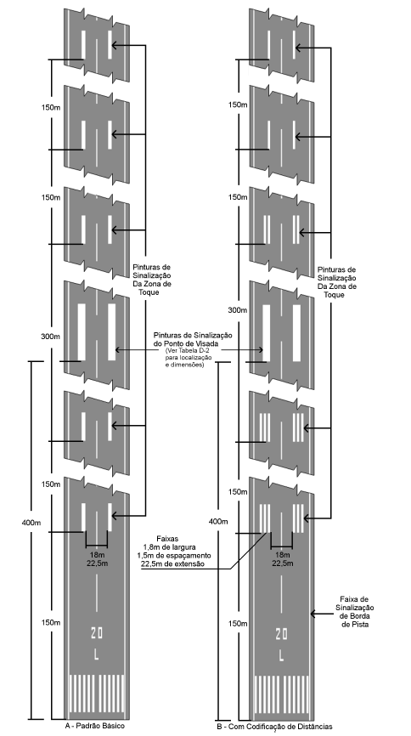 154.303 Sinalização horizontal (h) Sinalização horizontal de eixo de pista de táxi (1) Aplicação (i) A sinalização horizontal de eixo de pista de táxi deve ser disposta em pistas de táxi pavimentadas e pátios de aeronaves onde o número de código for 3 ou 4, de forma a oferecer uma orientação contínua entre o eixo da pista de pouso e decolagem e as posições de estacionamento de aeronaves. | Documental |  | Desenhos técnicos As-built da sinalização horizontal. Fotos e/ou vídeos indicando aspecto geral das sinalizações horizontais. Verificar item 4.2.1 do "Guia de Apresentação de Evidências de Infraestrutura".
154.303 Sinalização horizontal (h) Sinalização horizontal de eixo de pista de táxi (1) Aplicação (ii) A sinalização horizontal de eixo de pista de táxi deve ser disposta em uma pista de pouso e decolagem pavimentada, quando parte da pista de pouso for destinada ao táxi de aeronaves e: (A) onde o eixo da pista de táxi não for coincidente com o eixo da pista de pouso e decolagem. | Documental |  | Desenhos técnicos As-built da sinalização horizontal. Fotos e/ou vídeos indicando aspecto geral das sinalizações horizontais. Verificar item 4.2.1 do "Guia de Apresentação de Evidências de Infraestrutura".
154.303 Sinalização horizontal (h) Sinalização horizontal de eixo de pista de táxi (2) Localização (i) Em trechos retilíneos da pista de táxi, a sinalização horizontal do eixo deve estar localizada no centro da pista. Nas curvas da pista de táxi, a sinalização horizontal deve continuar a partir do trecho retilíneo do táxi a uma distância constante da borda externa da curva. NOTA – Ver parágrafo 154.217(c) e Figura C-3. | Documental |  | Desenhos técnicos As-built da sinalização horizontal. Fotos e/ou vídeos indicando aspecto geral das sinalizações horizontais. Verificar item 4.2.1 do "Guia de Apresentação de Evidências de Infraestrutura".
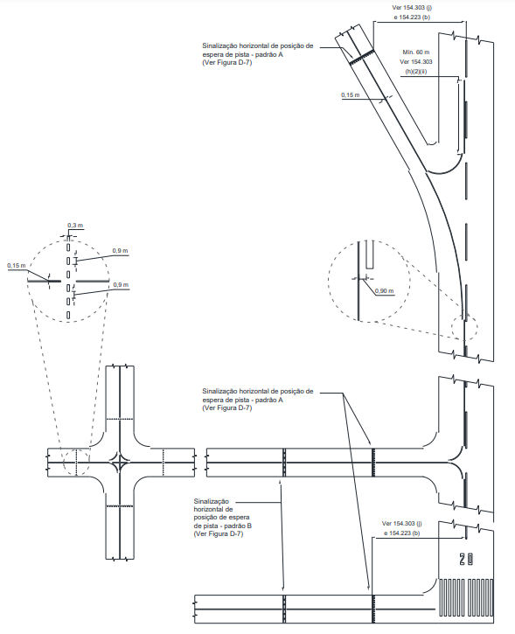 154.303 Sinalização horizontal (h) Sinalização horizontal de eixo de pista de táxi (3) Características (i) A sinalização horizontal de eixo de pista de táxi deve ter, no mínimo, 15 cm de largura e deve ser contínua em extensão, salvo quando houver uma interseção com a sinalização horizontal de posições de espera de pista de pouso e decolagem ou com a sinalização horizontal de posição intermediária de espera, conforme demonstrado na Figura D-6. . | Documental |  | Desenhos técnicos As-built da sinalização horizontal. Fotos e/ou vídeos indicando aspecto geral e medidas das sinalizações horizontais. Verificar item 4.2.1 do "Guia de Apresentação de Evidências de Infraestrutura".
154.303 Sinalização horizontal (k) Sinalização horizontal de posição intermediária de espera (1) Aplicação e localização (i) A sinalização horizontal de posição intermediária de espera deve ser disposta ao longo de uma posição intermediária de espera. | Documental |  | Desenhos técnicos As-built da sinalização horizontal. Fotos e/ou vídeos indicando aspecto geral das sinalizações horizontais. Verificar item 4.2.1 do "Guia de Apresentação de Evidências de Infraestrutura".
154.303 Sinalização horizontal (k) Sinalização horizontal de posição intermediária de espera (1) Aplicação e localização (ii) Quando uma sinalização horizontal de posição intermediária de espera estiver disposta na interseção de duas pistas de táxi pavimentadas, ela deve ser traçada através da pista de táxi a uma distância suficiente da borda próxima da pista de táxi que a intercepta, de forma a garantir uma desobstrução segura entre aeronaves em táxi. Essa sinalização deve coincidir com uma barra de parada ou com luzes de posição intermediária de espera, quando houver. | Documental |  | Desenhos técnicos As-built da sinalização horizontal. Fotos e/ou vídeos indicando aspecto geral das sinalizações horizontais. Verificar item 4.2.1 do "Guia de Apresentação de Evidências de Infraestrutura".
IS nº 154-003A 6.3. Sinalização horizontal 6.3.10. [FC 154.303(k)(1)(ii)] – A distância da posição intermediária de espera até o eixo da pista de táxi interceptada, conforme Figura 9, não deve ser inferior às distâncias especificadas na coluna 11 da Tabela C-5 do RBAC nº 154. | Documental |  | Desenhos técnicos As-built da sinalização horizontal. Fotos e/ou vídeos indicando aspecto geral e medidas das sinalizações horizontais. Verificar item 4.2.1 do "Guia de Apresentação de Evidências de Infraestrutura".
154.303 Sinalização horizontal (k) Sinalização horizontal de posição intermediária de espera (2) Características A sinalização horizontal de posição intermediária de espera deve consistir numa linha simples interrompida, conforme indicado na Figura D-6. | Documental |  | Desenhos técnicos As-built da sinalização horizontal. Fotos e/ou vídeos indicando aspecto geral e medidas das sinalizações horizontais. Verificar item 4.2.1 do "Guia de Apresentação de Evidências de Infraestrutura".
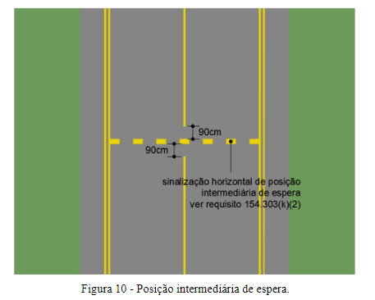 IS nº 154-003A 6.3. Sinalização horizontal 6.3.11. [FC 154.303(k)(2)] – O intervalo, em ambos os lados, entre a sinalização horizontal de posição intermediária de espera e a sinalização horizontal de eixo de pista de táxi deve ser de 0,90 metro, conforme Figura 10. | Documental |  | Desenhos técnicos As-built da sinalização horizontal. Fotos e/ou vídeos indicando aspecto geral e medidas das sinalizações horizontais. Verificar item 4.2.1 do "Guia de Apresentação de Evidências de Infraestrutura".
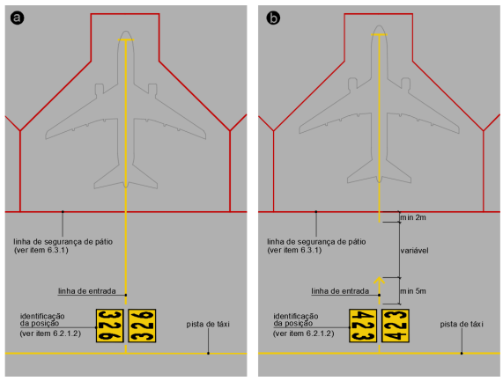 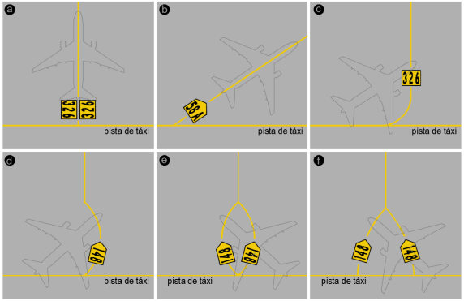 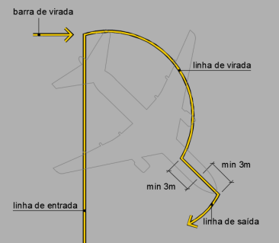 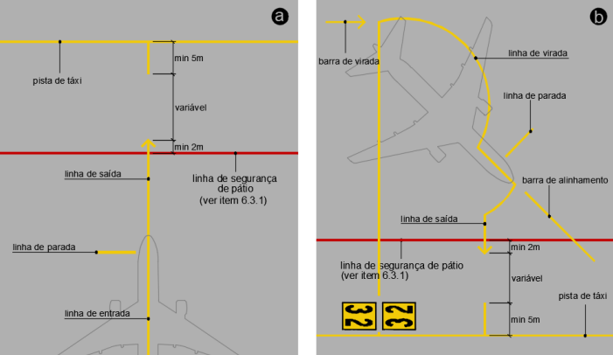 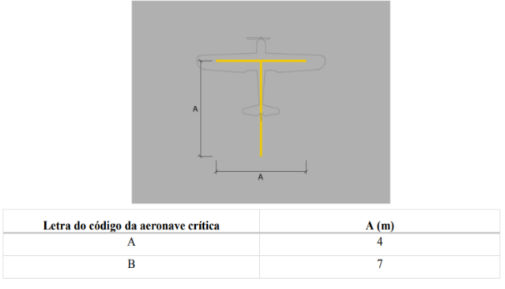 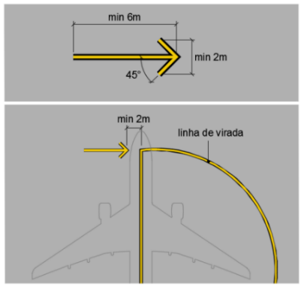 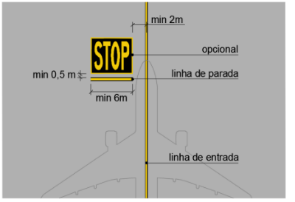 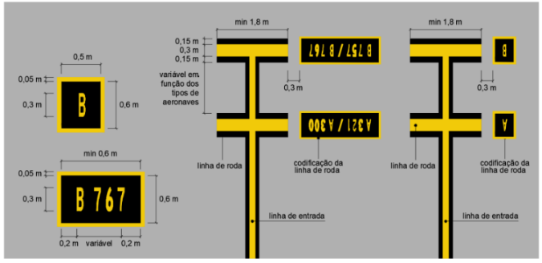 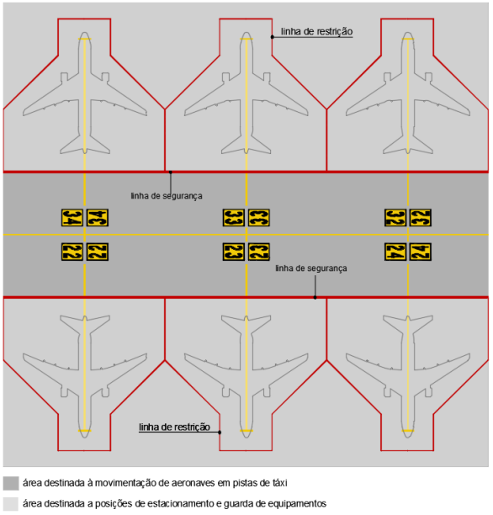 154.305 Luzes
154.305 Luzes (a) Disposições gerais (3) Luzes elevadas Luzes elevadas de pista de pouso e decolagem, zonas de parada (stopways) e pistas de táxi devem ser frangíveis. A altura dessas luzes deve ser suficientemente baixa para preservar o afastamento das hélices e naceles de motores de aeronaves a jato.. | Documental |  | Declaração ou Manual do Fabricante que ateste a frangibilidade das luzes. Verificar itens 4.2.2 e 4.5 do "Guia de Apresentação de Evidências de Infraestrutura" e "Manual de Frangibilidade", disponíveis no site da ANAC.
154.305 Luzes (a) Disposições gerais (4) Luzes de superfície (i) A fixação embutida de luzes na superfície de pistas de pouso e decolagem, zonas de parada (stopways), pistas de táxi e pátios de aeronaves deve ser desenvolvida e instalada de modo que uma aeronave que passe com as rodas sobre essas instalações não danifique nem a aeronave, nem as luzes. NOTA – É importante que as luminárias embutidas utilizadas atendam as especificações necessárias para utilização em aeroportos. | Documental |  | Declaração ou Manual do Fabricante que ateste a característica das luzes. Verificar item 4.2.2 do "Guia de Apresentação de Evidências de Infraestrutura".
IS nº 154-003A 6.4. Luzes 6.4.1. [FC 154.305(a)(4)(i)] – As luzes embutidas na superfície de pistas de pouso e decolagem, zonas de parada (stopways), pistas de táxi e pátios de aeronaves não devem se projetar mais de 12 milímetros em relação à superfície do pavimento. | Documental |  | Declaração ou Manual do Fabricante que ateste a característica das luzes. Verificar item 4.2.2 do "Guia de Apresentação de Evidências de Infraestrutura".
154.305 Luzes (x) Luzes de borda de pista de táxi (sinalização luminosa) (1) Aplicação (i) As luzes de borda de pista de táxi devem ser dispostas nas laterais de áreas de giro de pistas de pouso e decolagem, de baias de espera, pátios de aeronaves etc., destinados para o uso noturno e em pistas de táxi que não possuam luzes de eixo e que sejam destinadas ao uso noturno, ressalvando-se que as luzes de bordas de pista de táxi não precisam ser dispostas quando, considerando-se a natureza das operações, orientação adequada for oferecida pela iluminação da superfície ou por outros meios. NOTA – Ver o parágrafo 154.309(d) sobre balizas de borda de pista de táxi. | Documental |  | Desenhos técnicos As-built. Fotos e/ou vídeos indicando o funcionamento das luzes de borda de pista de táxi. Verificar item 4.2.2 do "Guia de Apresentação de Evidências de Infraestrutura".
154.305 Luzes (x) Luzes de borda de pista de táxi (sinalização luminosa) (2) Localização (ii) As luzes de borda de pista de táxi em uma baia de espera, pátio de aeronaves, etc. devem ser distribuídas em intervalos longitudinais uniformes não maiores que 60 m. | Documental |  | Desenhos técnicos As-built indicando as distâncias entre as luzes de borda de pista de táxi. Fotos e/ou vídeos indicando o funcionamento das luzes de borda de pista de táxi. Verificar item 4.2.2 do "Guia de Apresentação de Evidências de Infraestrutura".
154.305 Luzes (x) Luzes de borda de pista de táxi (sinalização luminosa) (2) Localização (iv) As luzes devem ser localizadas o mais próximo possível da borda da pista de táxi, da área de giro de pista de pouso e decolagem, da baia de espera, do pátio de aeronaves ou da pista de pouso e decolagem etc., ou fora das bordas a uma distância não maior que 3 m. | Documental |  | Desenhos técnicos As-built. Fotos e/ou vídeos indicando o funcionamento das luzes de borda de pista de táxi bem como a distância das luzes em relação à borda da pista de táxi. Verificar item 4.2.2 do "Guia de Apresentação de Evidências de Infraestrutura".
154.305 Luzes (x) Luzes de borda de pista de táxi (sinalização luminosa) (3) Características (i) As luzes de borda de pistas de táxi devem ser luzes azuis ininterruptas. As luzes devem ser vistas até, no mínimo, 75º acima da horizontal e em todos os ângulos de azimute necessários para oferecer orientação a um piloto taxiando em qualquer sentido. Em interseções, saídas ou curvas, as luzes devem ser encobertas ao máximo possível, de modo a não serem vistas de ângulos de azimute em que possam ser confundidas com outras luzes. | Documental |  | Fotos e/ou vídeos indicando o funcionamento das luzes de área de giro. Verificar item 4.2.2 do "Guia de Apresentação de Evidências de Infraestrutura".
154.403 Superfícies sem capacidade de suporte
154.403 - Superfícies sem capacidade de suporte (b) Localização Uma sinalização horizontal de faixa lateral de pista de táxi deve ser disposta ao longo da borda do pavimento que suporta carga, com a borda externa da sinalização disposta aproximadamente sobre a borda do pavimento que suporta carga. | Documental |  | Desenhos técnicos As-built da sinalização horizontal. Fotos e/ou vídeos indicando aspecto geral e medidas das sinalizações horizontais. Verificar item 4.2.1 do "Guia de Apresentação de Evidências de Infraestrutura".
154.403 - Superfícies sem capacidade de suporte (c) Características Uma sinalização horizontal de faixa lateral de pista de táxi deve consistir em um par de linhas cheias, com 15 cm de largura cada e espaçadas de 15 cm, possuindo a mesma cor que a sinalização horizontal de eixo de pista de táxi. | Documental |  | Desenhos técnicos As-built da sinalização horizontal. Fotos e/ou vídeos indicando aspecto geral e medidas das sinalizações horizontais. Verificar item 4.2.1 do "Guia de Apresentação de Evidências de Infraestrutura".

